Задание3
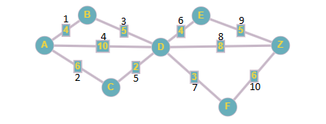
 | A | B | C | D | E | F | Z | Матрица инцидентности | 1 | 2 | 3 | 4 | 5 | 6 | 7 | 8 | 9 | 10
A |  | 4 | 6 | 10 |  |  |  | A | 1 | 1 | 0 | 1 | 0 | 0 | 0 | 0 | 0 | 0
B | 4 |  |  | 5 |  |  |  | B | 1 | 0 | 1 | 0 | 0 | 0 | 0 | 0 | 0 | 0
C | 6 |  |  | 2 |  |  |  | C | 0 | 1 | 0 | 0 | 1 | 0 | 0 | 0 | 0 | 0
D | 10 | 5 | 2 |  | 4 | 3 | 8 | D | 0 | 0 | 1 | 0 | 1 | 1 | 1 | 1 | 0 | 0
E |  |  |  | 4 |  |  | 5 | E | 0 | 0 | 0 | 0 | 0 | 1 | 0 | 0 | 1 | 0
F |  |  |  | 3 |  |  | 6 | F | 0 | 0 | 0 | 0 | 0 | 0 | 1 | 0 | 0 | 1
Z |  |  |  | 8 | 5 | 6 |  | Z | 0 | 0 | 0 | 0 | 0 | 0 | 0 | 0 | 1 | 1

наименование | длина |  |  |  | Кратчайший между A и Z |  |  | Матрица смежности | A | B | C | D | E | F | Z
AB-BD-DE-EZ | 18 |  |  |  | 16 |  |  | A | 0 | 1 | 1 | 1 | 0 | 0 | 0
AB-BD-DZ | 16 |  |  |  |  |  |  | B | 1 | 0 | 0 | 1 | 0 | 0 | 0
AB-BD-DF-FZ | 18 |  |  |  |  |  |  | C | 1 | 0 | 0 | 1 | 0 | 0 | 0
AD-DE-EZ | 19 |  |  |  |  |  |  | D | 1 | 1 | 1 | 0 | 1 | 1 | 1
AD-DZ | 18 |  |  |  |  |  |  | E | 0 | 0 | 0 | 1 | 0 | 0 | 1
AD-DF-FZ | 19 |  |  |  |  |  |  | F | 0 | 0 | 0 | 1 | 0 | 0 | 1
AC-CD-DE-EZ | 17 |  |  |  |  |  |  | Z | 0 | 0 | 0 | 1 | 1 | 1 | 0
AC-CD-DZ | 16
AC-CD-DF-FZ | 17

Задание4
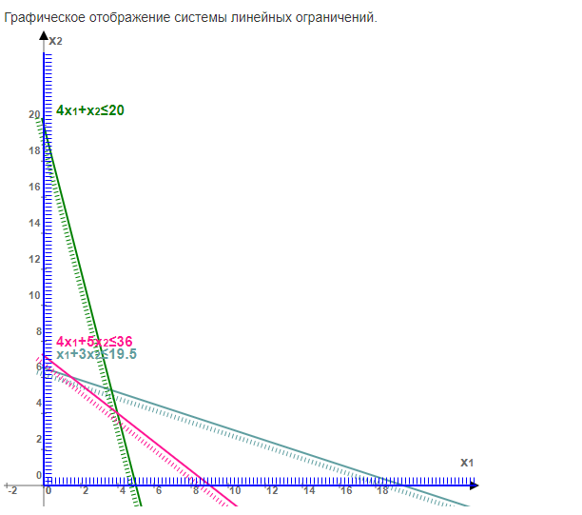
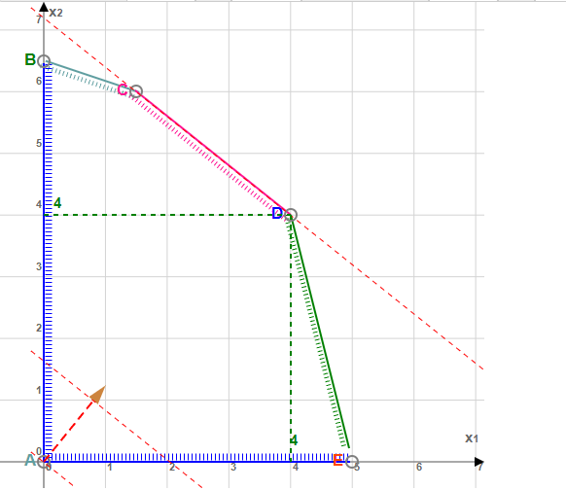
X1 | 0.6 | Ограничения |  | Стоимость
X2 | 2.2 | 19.5 | х1+3х2≤ 19,5 | 17
 |  | 20.0 | 4х1+х2≤ 20 | 6.2
Целевая функция | 21.432989691 | 10.7 | 4х1+5х2≤ 36 | 5
Z=0,8х1+х2 |  |  | х1≥ 0, х2≥ 0

 |  | Расход денежных средств | 509.1

Задание5
Xi= | 6.5 |  |  | n |  | x | y | x2 | y2 | x*y
Yi= | 6.5 |  |  | 20 | 1 | 8.9 | 5.5 | 79.21 | 30.25 | 48.95
 |  |  |  |  | 2 | 11.1 | 6.5 | 123.21 | 42.25 | 72.15
X_ | 7.23 | X_2 | 52.27 |  | 3 | 10.4 | 7 | 108.16 | 49 | 72.8
Y_ | 4.70 | Y_2 | 22.09 |  | 4 | 9.3 | 4.5 | 86.49 | 20.25 | 41.85
XY_ | 36.21 |  |  |  | 5 | 7.5 | 2.5 | 56.25 | 6.25 | 18.75
 |  |  |  |  | 6 | 3 | 3.5 | 9 | 12.25 | 10.5
S2(X) | 5.95 |  |  |  | 7 | 3.5 | 2.5 | 12.25 | 6.25 | 8.75
S2(Y) | 2.38 |  |  |  | 8 | 8.1 | 6 | 65.61 | 36 | 48.6
 |  |  |  |  | 9 | 7.2 | 7 | 51.84 | 49 | 50.4
S(X) | 2.44 |  |  |  | 10 | 5.7 | 5.5 | 32.49 | 30.25 | 31.35
S(Y) | 1.54 |  |  |  | 11 | 6.2 | 5 | 38.44 | 25 | 31
 |  |  |  |  | 12 | 8.5 | 5 | 72.25 | 25 | 42.5
cov(x,y) | 2.23 |  |  |  | 13 | 6.5 | 6.5 | 42.25 | 42.25 | 42.25
 |  |  |  |  | 14 | 2 | 2 | 4 | 4 | 4
rxy | 0.59 |  |  |  | 15 | 5.3 | 5 | 28.09 | 25 | 26.5
 |  |  |  |  | 16 | 10.4 | 5 | 108.16 | 25 | 52
b | 0.37 |  |  |  | 17 | 6.4 | 2.5 | 40.96 | 6.25 | 16
a | 1.99 |  |  |  | 18 | 8.6 | 4 | 73.96 | 16 | 34.4
 |  |  |  |  | 19 | 6.6 | 3 | 43.56 | 9 | 19.8
E | 0.58 |  |  |  | 20 | 9.4 | 5.5 | 88.36 | 30.25 | 51.7
 |  |  |  |  | Сумма | 144.6 | 94 | 1164.54 | 489.5 | 724.25

A_ (апроксимация) | 26.74 |  |  | Yi | Yx | Модуль(Yi-Yx) | Модуль(Yi-Yx)/Yi
 |  |  | 1 | 5.5 | 5.33 | 0.174 | 0.032
Сумма | 5.3477 |  | 2 | 6.5 | 6.15 | 0.350 | 0.054
 |  |  | 3 | 7.0 | 5.89 | 1.112 | 0.159
 |  |  | 4 | 4.5 | 5.48 | 0.976 | 0.217
 |  |  | 5 | 2.5 | 4.80 | 2.301 | 0.920
 |  |  | 6 | 3.5 | 3.11 | 0.385 | 0.110
 |  |  | 7 | 2.5 | 3.30 | 0.802 | 0.321
 |  |  | 8 | 6.0 | 5.03 | 0.974 | 0.162
 |  |  | 9 | 7.0 | 4.69 | 2.311 | 0.330
 |  |  | 10 | 5.5 | 4.13 | 1.373 | 0.250
 |  |  | 11 | 5.0 | 4.31 | 0.686 | 0.137
 |  |  | 12 | 5.0 | 5.18 | 0.176 | 0.035
 |  |  | 13 | 6.5 | 4.43 | 2.074 | 0.319
 |  |  | 14 | 2.0 | 2.74 | 0.740 | 0.370
 |  |  | 15 | 5.0 | 3.98 | 1.023 | 0.205
 |  |  | 16 | 5.0 | 5.89 | 0.888 | 0.178
 |  |  | 17 | 2.5 | 4.39 | 1.889 | 0.756
 |  |  | 18 | 4.0 | 5.21 | 1.213 | 0.303
 |  |  | 19 | 3.0 | 4.46 | 1.464 | 0.488
 |  |  | 20 | 5.5 | 5.51 | 0.013 | 0.002

